关系图
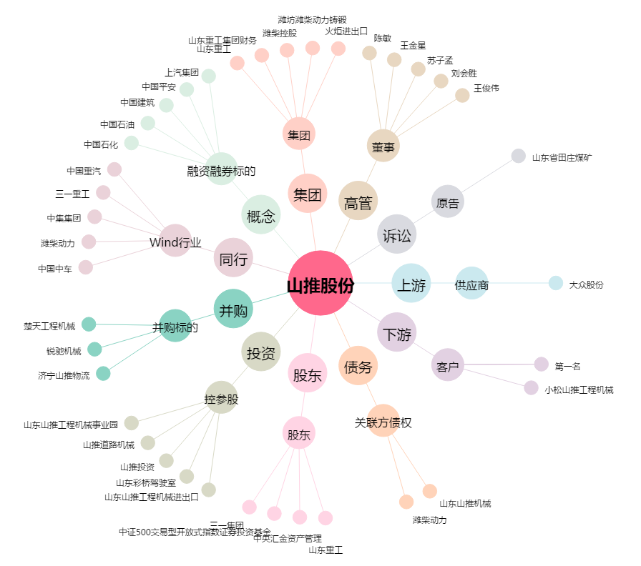
山推股份[000680.SZ] - 关系概览图

